手順
バッチサーバ手動切り替え作業手順書

【作業概要説明】
本手順はバッチサーバを手動で切り替える手順である。
切戻しについては、バッチサーバの1号機、もしくは2号機を読み替えることとする。
※シングルAZ構成である研修環境は本手順書の対象外となる、

【操作対象】
AWSコンソール、Hinemosマネージャ

【操作担当者】
ISIDサービスデスク担当者

【作業端末】
本番・開発環境：AWSコンソール管理端末、仮想化管理端末

番号 | 操作項目 | 操作方法 | 確認方法 | チェック | 開始時間 | 終了時間 | 作業担当者 | 作業確認者 | 備考
1 | 端末ログイン | ■本番・研修・開発環境 AWSコンソール管理端末→AWSコンソール 仮想化管理端末→Hinemosマネージャ ＃作業用のロールはAWS管理コンソールの「保守運用用アカウント」を利用する。 | 左記ログインにおいてエラーが発生しないこと。 | □
2 | AWSコンソールからEC2サービスを開く | AWSコンソール検索窓に「EC2」と入力し、EC2画面を開く。 | - | □
3 | バッチサーバ1号機のEC2インスタンスの停止 | 停止対象であるバッチサーバ1号機（もしくは2号機）のEC2インスタンスを手動で停止する。以下の手順書を参照し、停止手順を実施する。 EC2停止、起動手順書 | バッチサーバ1号機（もしくは2号機）のEC2インスタンスが正常に停止されたことを確認する。 ※各行毎のEC2インスタンス情報は以下のファイルを参照のこと。 横浜銀行： 別紙_運用手順書用サービス設定値一覧_横浜銀行.xlsx EC2シート 東日本銀行 別紙_運用手順書用サービス設定値一覧_東日本銀行.xlsx EC2シート | □
仮想化管理端末、Hinemosマネージャ
のID,PW情報および、HinemosマネージャへのアクセスURLは確定次第別紙に記載。
横浜銀行：
別紙_運用手順書用サービス設定値一覧_横浜銀行.xlsx
Hinemosシート
東日本銀行
別紙_運用手順書用サービス設定値一覧_東日本銀行.xlsx
Hinemosシート
4 | Hinemosマネージャへのログイン | 横浜銀行事務センターからの接続： 仮想化管理端末→Hinemosマネージャ 仮想化管理端末のブラウザから接続用URLにてアクセスする。 仮想化管理端末およびHinemosマネージャへのログインID/PWは事前連携されているものを利用する。 |  | □
5 | 管理対象状態の変更 | 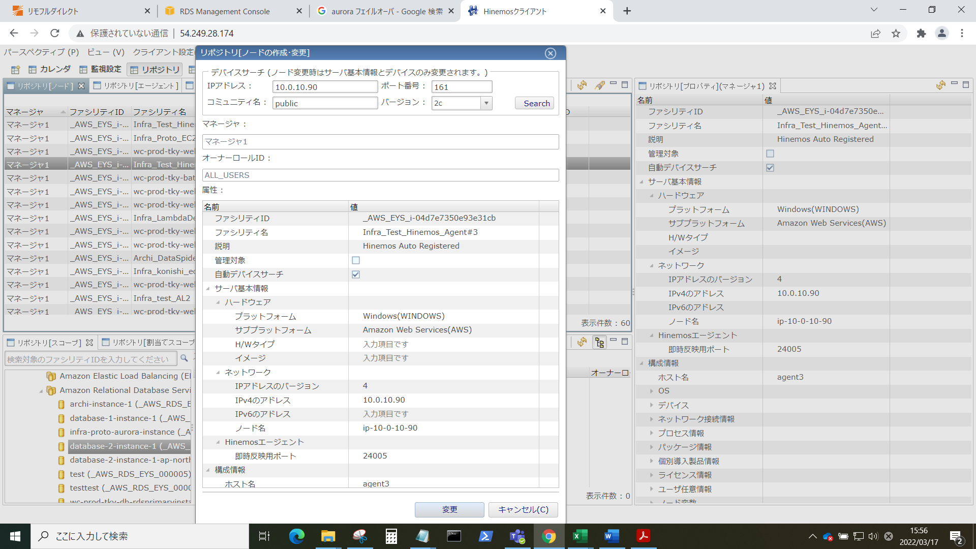 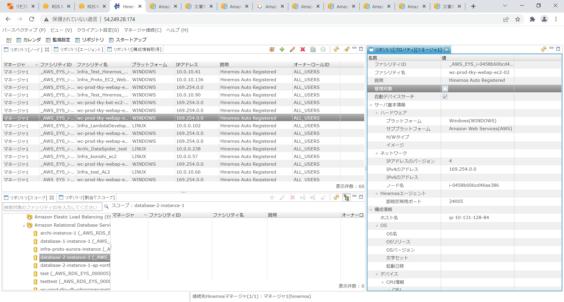 メニューでリポジトリ[ノード]を選択し、ノード一覧画面を表示する。 バッチサーバ1号機（もしくは2号機）のノードを選択し、鉛筆マーク（編集）をクリックする。編集画面が表示された場合、管理対象チェックボックスを外し、変更ボタンをクリックする。 | 再度、ノード一覧画面でバッチサーバ1号機（もしくは2号機）のノードを選択し、鉛筆マーク（編集）をクリックする。管理対象チェックボックスが外れていることを確認する。 | □
6 | 起動ジョブ実行 | バッチサーバ2号機（もしくは1号機）を手動で起動する。以下の手順書を参照し、起動手順を実施する。 ジョブ手動実行手順書 実行対象ジョブ名は以下のとおりとする。 ・横浜銀行（本番環境） YEYS本番環境_C_バッチサーバインスタンス起動（定期） ・東日本銀行（本番環境） EEYS本番環境_C_バッチサーバ#1インスタンス起動（定期） | ジョブ手動実行手順書に従い、バッチサーバ2号機（もしくは1号機）が立ち上がったことを確認する。 | □
7 | AWSコンソールからEC2サービスを開く | AWSコンソール検索窓に「EC2」と入力し、EC2画面を開く。 | - | □
8 | EC2インスタンスの起動確認 | インスタンスの一覧画面で、バッチサーバ2号機（もしくは1号機）のインスタンスをクリックする。 | バッチサーバ2号機のEC2インスタンス（もしくは1号機）の状態が実行中であることを確認する。 | □
9 | AWSコンソールの終了、踏み台サーバからのログオフ | ブラウザを閉じてAWSコンソールを終了する。 RDPでログインしている踏み台サーバからログオフを実施する。 | AWSコンソールの終了および、踏み台サーバからのログオフを確認する。 | □
10 | Hinemosマネージャの終了、作業端末からのログオフ | Hinemosマネージャ画面を閉じる。 仮想化管理端末からログオフする。 | 仮想化管理画面からのログオフを確認する。 | □

